Hoja1
FrameworkJKTv2 (Delphi 5) |  | Framework_JKT_XE2 (Delphi XE2)
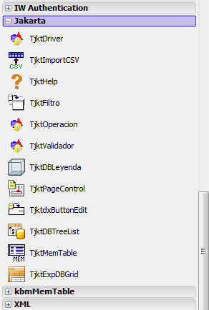
contains | nombre componente
jktCMet001 in 'jktCMet001.pas', | TjktDriver
jktCMet002 in 'jktCMet002.pas', | TjktOperacion
jktCMet008 in 'jktCMet008.pas', | TjktExpDBGrid
jktCMet011 in 'jktCMet011.pas', | TjktValidador
jktCMet012 in 'jktCMet012.pas', | TjktMemTable
jktCMet013 in 'jktCMet013.pas', | TjktDBLeyenda
jktCMet014 in 'jktCMet014.pas', | TjktHelp
jktCMet017 in 'jktCMet017.pas', | TjktPageControl
jktCMet018 in 'jktCMet018.pas', | TjktdxButtonEdit
jktCMet020 in 'jktCMet020.pas', | TjktHelpPlanSector
jktCMet021 in 'jktCMet021.pas', | WorkFlow
jktCMet022 in 'jktCMet022.pas', | TjktFiltro
jktCMet023 in 'jktCMet023.pas'; | TjktImportCSV
jktCMet024 in 'jktCMet024.pas', | TjktDBTreeList

